关系图
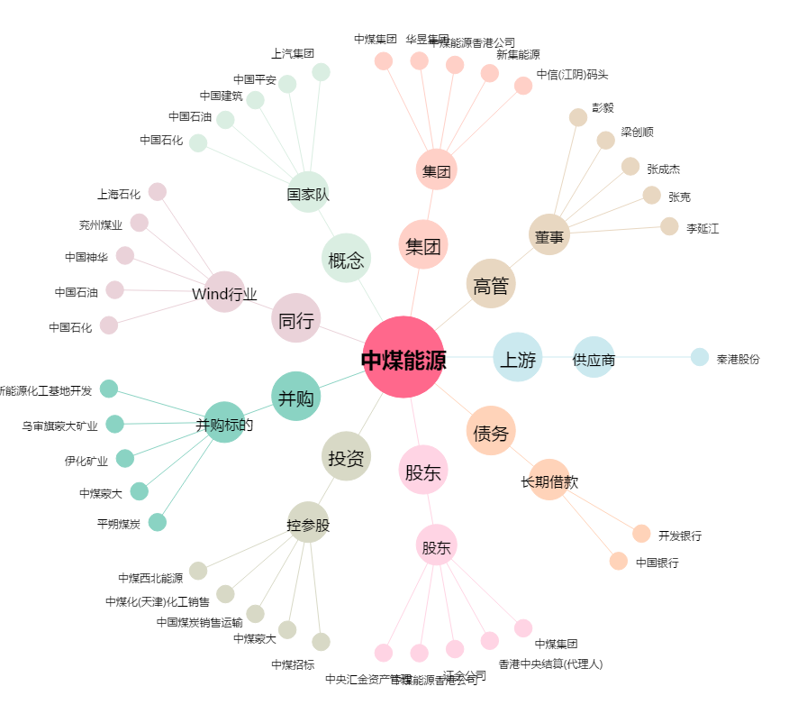
中煤能源[601898.SH] - 关系概览图

